1) 2 вар хода
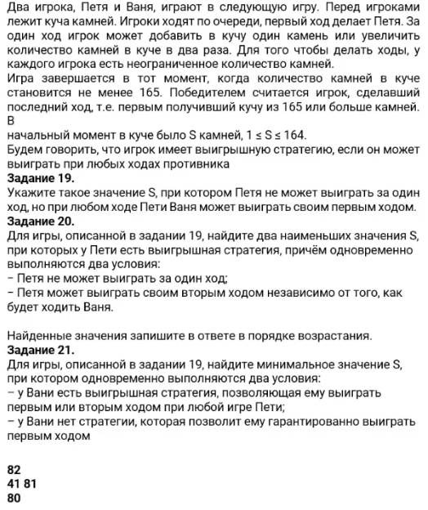
1 Куча

Ходы: |  | Win S > 164
+1
*2
19) | S | Петя | Ваня |  | 19* Ваня должен выиграть своим первым ходом
 | 82 | 83 | 166 |  | Вне зависимости от хода Пети => Ваня должен всегда побеждать (все зелёные)!
 |  | 164 | 328

 |  |  |  |  | Ответ: 82

20) |  |  |  |  |  | Найти 2 наименьших S, при которых у Пети есть …
 | S | Петя | Ваня | Петя |  | Нужно рассмотреть все ходы Вани
 | 81 | 82 | 83 | 166
 |  |  | 164 | 328 |  | Нужно найти блок, в котором после любого хода Вани Петя
 |  | 162 | 163 | 326 |  | В любом случае победит
 |  |  | 324 | 648

 |  |  |  |  | Ответ: 41, 81

21) |  |  |  |  |  | Найти 2 наименьших S, при которых одновременно 2 условия:
 |  |  |  |  |  | Ваня выигрывает 2ым ходом при любой игре Пети
 | Скопировать таблицу выше и сдвинуть имена на 1 Влево |  |  |  |  | У Вани нет гарантии выиграть 1ым ходом => в 1ом столбце Ваня не должно быть случая, когда все Зелёные

 | Данная таблица показывает возможные 1ые ходы за Петю (2 случая +1 и *2)
S | Петя | Ваня | Петя | Ваня
80 | 81 | 82 | 83 | 166 |  | Лайфхак: В первую очередь подбирай числа которые на самый меньший шаг меньше чисел в ответе на номер 20
 |  |  | 164 | 328
 |  | 162 | 163 | 326
 |  |  | 324 | 648
 | 160 | 161 | 162 | 324
 |  |  | 322 | 644
 |  | 320 | 321 | 642
 |  |  | 640 | 1280

 |  |  |  |  | Ответ: 80

 | https://youtu.be/yuNa8oHYya4?si=GSQ2Y6q1MbPNr5ve&t=829

2) 3 вар хода
https://youtu.be/yuNa8oHYya4?si=GSQ2Y6q1MbPNr5ve&t=829 | 1 Куча
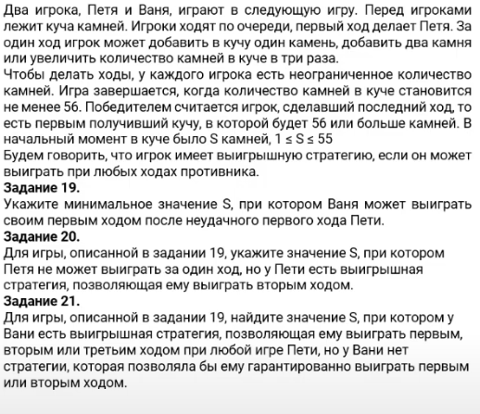
 | Ходы:
 | +1
 | +2 | Мин. Значение S, при котором Ваня выиграет 1ым ходом после неудачного 1ого хода Пети
 | *3 | ПОСЛЕ НЕУДАЧНОГО ХОДА ПЕТИ, Т.е. S, при котором у Вани есть хотя бы 1 Зелёный

 | Win S > 55 | 19) | S | Петя | Ваня
 |  |  | 7 | 8 | 24
 |  |  |  | 9 | 27
 |  |  |  | 21 | 63
 |  | Ответ 7

 |  | Петя выигрывает 2ым ходом => У него есть хотя бы 1 блок где все Зелёные

 |  | 20) | S | Петя | Ваня | Петя
 |  |  | 16 | 17 | 18 | 54
 |  |  |  |  | 19 | 57
 |  |  |  |  | 51 | 153
 |  |  |  | 18 | 19 | 57
 |  |  |  |  | 20 | 60
 |  |  |  |  | 54 | 162
 |  |  |  | 48 | 49 | 147
 |  |  |  |  | 50 | 150
 |  |  |  |  | 144 | 432

 |  | Ответ 6, 16, 17 |  | Тут проблема в Формулировке. На экзамене будет написано! Мин или Макс нужен

 |  | У Вани выигрышная стратегия, позволяющая выиграть первым, вторым или третьим ходом.
 |  | Аж 3им ходом!!!
 |  | У Вани нет стратегии гарантировано выиграть 1ым ходом

 |  | 21) |  |  | *Добавить Зелёную заливку, т.к. выиграть 1ым ходом возможно, только он не должен везде быть ЗЕЛЁНЫМ!
 |  |  | S | Петя | Ваня | Петя | Ваня
 |  |  | 15 | 16 | 17 | 18 | 54 | Победа должна быть хотя бы в 1 разделе в каждом из блоков (ходов Пети)
 |  |  |  |  |  | 19 | 57
 |  |  |  |  |  | 51 | 153
 |  | Ответ 15 |  |  | 18 | 19 | 57
 |  |  |  |  |  | 20 | 60
 |  |  |  |  |  | 54 | 162
 |  |  |  |  | 48 | 49 | 147
 |  |  |  |  |  | 50 | 150
 |  |  |  |  |  | 144 | 432
 |  |  |  | 17 | 18 | 19 | 57
 |  |  |  |  |  | 20 | 60
 |  |  |  |  |  | 54 | 162
 |  |  |  |  | 19 | 20 | 60
 |  |  |  |  |  | 21 | 63
 |  |  |  |  |  | 57 | 171
 |  |  |  |  | 51 | 52 | 156
 |  |  |  |  |  | 53 | 159
 |  |  |  |  |  | 153 | 459
 |  |  |  | 45 | 46 | 47 | 141
 |  |  |  |  |  | 48 | 144
 |  |  |  |  |  | 138 | 414
 |  |  |  |  | 47 | 48 | 144
 |  |  |  |  |  | 49 | 147
 |  |  |  |  |  | 141 | 423
 |  |  |  |  | 135 | 136 | 408
 |  |  |  |  |  | 137 | 411
 |  |  |  |  |  | 405 | 1215

3) 2 вар хода
https://youtu.be/yuNa8oHYya4?si=rwz-5NbAcTQXFg4i&t=2626 | 1 Куча
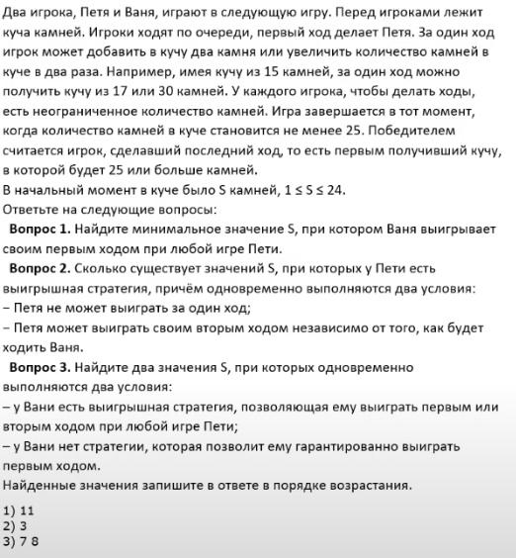
 | Ходы:
 | +2
 | *2

 | Win S > 24
 |  | 1) | Ваня выигрывает 1ым ходом при любой игре Пети

 |  |  | S | Петя | Ваня
 |  |  | 11 | 13 | 26
 |  |  |  | 22 | 44

 |  | Ответ: 11

 |  | 2) | Кол. S при которых:
 |  |  | Петя не может выиграть за 1 ход
 |  |  | Петя может выиграть своим 2ым ходом независимо от того, как будет ходить Ваня
 |  |  | *доб. Сюда красную заливку

 |  | S | Петя | Ваня | Петя
 |  | 11 | 13 | 15 | 30
 |  |  |  | 26 | 52
 |  |  | 22 | 24 | 48
 |  |  |  | 44 | 88

 |  | 6, 9, 10
 |  | Ответ: 3

 |  | 3) | Найти 2 S в порядке ВОЗРАСТАНИЯ, при которых одновременно:
 |  |  | Ваня может выиграть 1ым или 2ым ходом при любой игре Пети

 |  |  | Т.е.
 |  |  | Все первые ходы Вани не могут быть Зелёными

 | S | Петя | Ваня | Петя | Ваня | Подходящие значения S
 | 7 | 9 | 11 | 13 | 26 | 8
 |  |  |  | 22 | 44 | 7
 |  |  | 18 | 20 | 40
 |  |  |  | 36 | 72
 |  | 14 | 16 | 18 | 36
 |  |  |  | 32 | 64
 |  |  | 28 | 30 | 60
 |  |  |  | 56 | 112

 |  | Ответ: 7 8

!) 2 вар хода
https://youtu.be/yuNa8oHYya4?si=fTLSqMw1K6E3S3kN&t=3677 | Решили решать другой номер после |  |  | https://youtu.be/yuNa8oHYya4?si=t71EFJJ_TnoGqFDT&t=3724
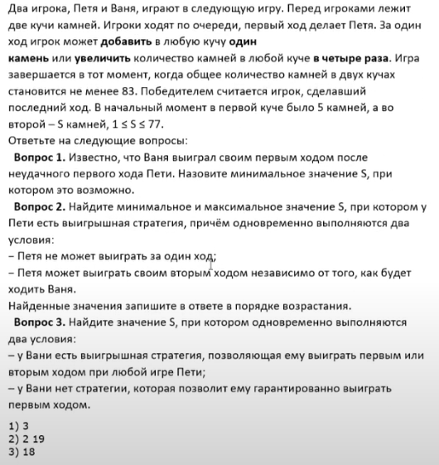
 |  | 1 Куча

 |  | Ходы:
 |  | +1
 |  | *4

 |  | Win S > 83
 |  |  | 1) | Ваня побеждает первым ходом после НЕУДАЧНОГО хода Пети
 |  |  |  | min S = ?
 |  |  |  | S | Петя | Ваня

 |  |  | Ответ: 11

 |  |  | 2)

4) 3 вар хода
https://youtu.be/yuNa8oHYya4?si=t71EFJJ_TnoGqFDT&t=3724
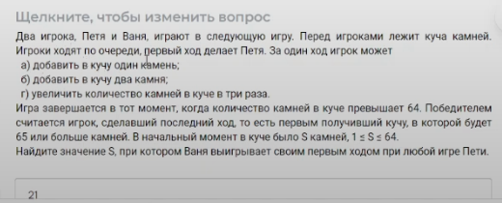
 | 1 Куча

 | Ходы:
 | +1
 | +2
 | *3

 | Win S > 64
 |  | 1) | Найти S при котором 1ым ходом Ваня выигрывает при любой игре Пети

 |  | S | Петя | Ваня
 |  | 21 | 22 | 66
 |  |  | 23 | 69
 |  |  | 63 | 189
 | Ответ : 21

 |  | 2) |  | НЕ ВИЖУ УСЛОВИЯ на Экране.
 |  |  |  | Что дальше решали?
 | S | Петя
 |  | 21 | 22
 |  |  | 23
 |  |  | 63

5) 2 Кучи
https://youtu.be/yuNa8oHYya4?si=9Nij-TiMgnBjay9b&t=4867 | 2 Кучи!!!!
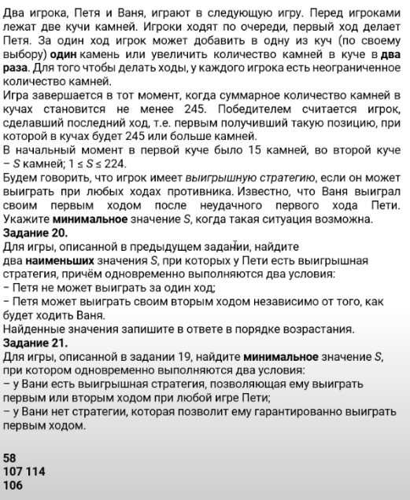
 | Ходы:
 | +1
 | *2
 | Win S > 224
 | S = 15
 |  | 1)

